Màn hình quản lý độc giả
Usecase | Quản lý độc giả

Ngày | 25/06/2022

Người Test | Phạm Như Long

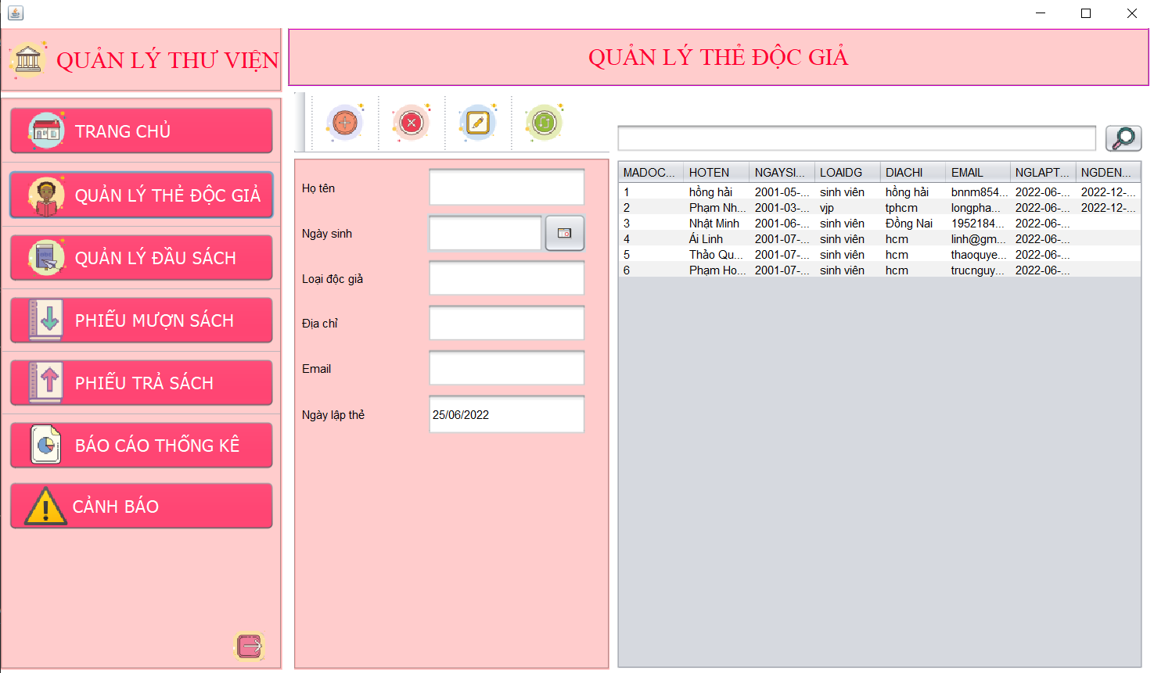 (Nơi đặt màn hình chính) |  |  |  |  |  |  |  | (Màn hình phụ 1) | (Màn hình phụ 2) | (Màn hình phụ 3)

 | Tester nhập |  |  |  |  | Dev nhập
STT | Case Study | Status | Desciprtion | Bug Date | Tester | Fix Date | Dev
1 | Loại độc giả | Warning | Cần thêm button để cho dễ lựa chọn: - Sinh viên - Giảng viên | 25/06/2022 | Long
2 | Ngày đến hạn | Warning | Tự động cập nhật ngày đến hạn mỗi khi thêm độc giả là 4 tháng | 25/06/2022 | Long
3 | Ngày sinh | OK | Ngày sinh không được lớn hơn ngày làm thẻ độc giả
4 |  | OK | Khi nhập ngày sinh bé hơn ngày làm thẻ thì cũng không được, độc giả phải từ 6 tuổi trở lên | 25/06/2022 | Long
5 | Button thêm | OK | Để trống bất cứ ô nào cũng không cho thêm
6 | Button xóa | Warning | Chọn độc giả cần xóa rồi bấm button xóa sẽ có thông báo xóa thành công, xóa độc giả đang mượn sách sẽ báo lỗi
7 | Button chỉnh sửa | OK | Chọn độc giả cần chỉnh sửa rồi chỉnh sửa thông tin sau đó cập nhật. Hệ thống sẽ báo cập nhật thành công.
8 | Button refresh | OK | Bấm vào sẽ quay trở về giao diện ban đầu khi chưa nhập gì
9 | Ô tìm kiếm | OK | Nhập tên những chữ đầu hoặc nhập mã độc giả sẽ tìm thấy
10 |  | OK | Nếu không nhập gì mà bấm tìm kiếm hệ thống sẽ hiển thị chưa nhập nội dung
11 | Email | Warning | Kiểm tra thông tin người nhập nhập vào có phải 1 email hay không | 25/06/2022 | Long
12 |  | Warning
13 |  | Warning
14 |  | Warning
15 |  | Warning
16 |  | Warning
17 |  | Warning
18 |  | Warning
19 |  | Warning
20 |  | Warning
21 |  | Warning
22 |  | Warning
23 |  | Warning
24 |  | Warning
25 |  | Warning

Màn hình trả sách
Usecase | Trả sách

Ngày | 25/06/2022

Người Test | Phạm Như Long

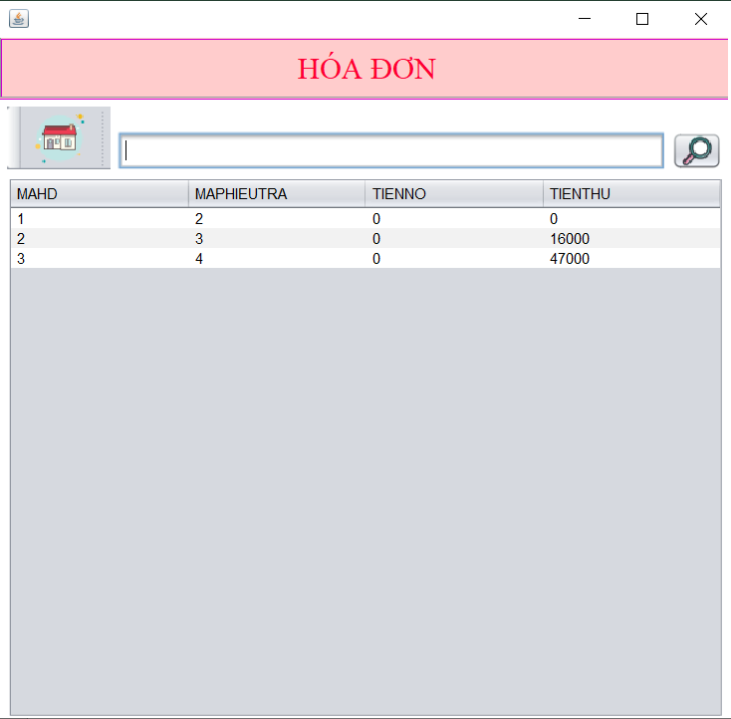
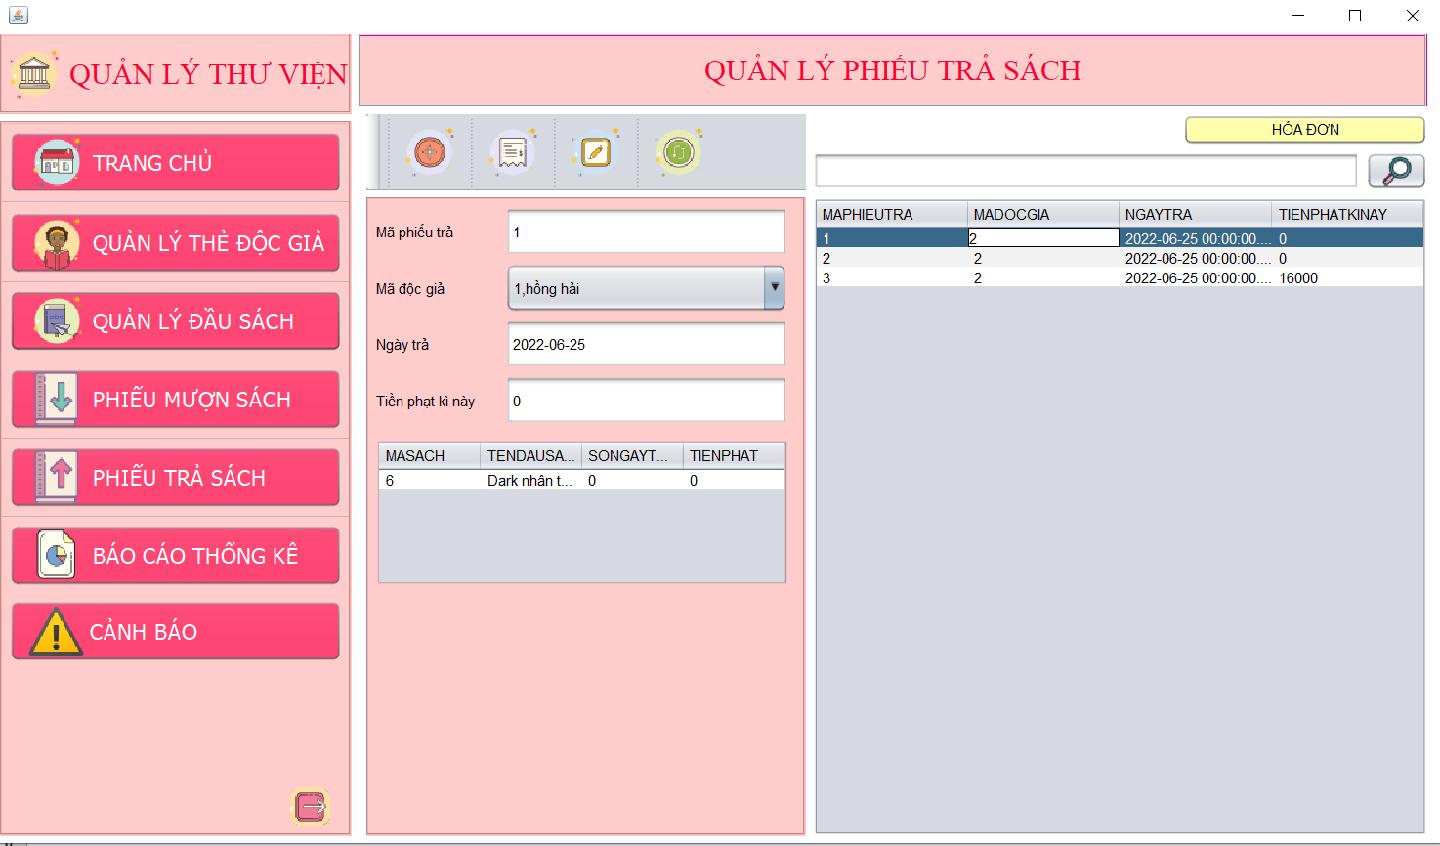 (Nơi đặt màn hình chính) |  |  |  |  |  |  |  | (Màn hình phụ 1) | (Màn hình phụ 2) | (Màn hình phụ 3)

 | Tester nhập |  |  |  |  | Dev nhập
STT | Case Study | Status | Desciprtion | Bug Date | Tester | Fix Date | Dev
1 | Bấm vào 1 dòng phiếu trả | Warning | Chưa hiển thị đúng tên của độc giả | 25/06/2022 | Long
2 | Chọn mã độc giả trả sách | Warning | Hiển thị cả tên những người đã trả sách rồi ở trong combobox | 25/06/2022 | Long
3 |  | Warning | Khi chọn sách cần trả bằng mã thì không hiển thị tên, chỉ hiển thị mã, gây khó khăn cho người quản lý | 25/06/2022 | Long
4 | Button thêm phiếu trả | Warning | Thêm độc giả được chọn và những sách được chọn và danh sách phiếu trả, tuy nhiên không cập nhật đúng số lượng sẵn có của sách sau khi trả | 25/06/2022 | Long
5 | Button thêm hóa đơn | OK | Khi bấm chọn 1 dòng phiếu trả có tiền phạt thì sẽ được sử dụng nút này.
6 |  | OK | Nếu phiếu trả không có tiền phạt hoặc số tiền phạt đã được đóng đủ rồi thì sẽ hiển thị thông báo cho người quản lý biết.
7 | Button tạo phiếu thu | Warning | Nhập số tiền thu phải bằng với tiền phạt, cần mở rộng thêm vì khi trả tiền có thể không cho thiếu nhưng có trường hợp độc giả trả tiền nhiều hơn thì cần làm thêm phần số tiền trả và số tiền còn thừa. | 25/06/2022 | Long
8 |  | OK | Khi bấm tạo phiếu thu hệ thống sẽ tự động in phiếu thu
9 | Màn hình hóa đơn | Warning | Cần tạo thêm button in để quản lý có thể in hóa đơn khi cần. | 25/06/2022 | Long
10 | Button refresh | OK | Bấm vào sẽ quay trở về giao diện ban đầu khi chưa nhập gì
11 | Ô tìm kiếm | OK | Nhập mã phiếu trả hoặc nhập mã độc giả sẽ tìm thấy
12 | Button hóa đơn | OK | Bấm vào sẽ qua màn hình hiển thị các hóa đơn.
13 |  | Warning
14 |  | Warning
15 |  | Warning
16 |  | Warning
17 |  | Warning
18 |  | Warning
19 |  | Warning
20 |  | Warning
21 |  | Warning
22 |  | Warning
23 |  | Warning
24 |  | Warning
25 |  | Warning

Màn hình mượn sách
Usecase | Mượn sách

Ngày | 25/06/2022

Người Test | Phạm Như Long

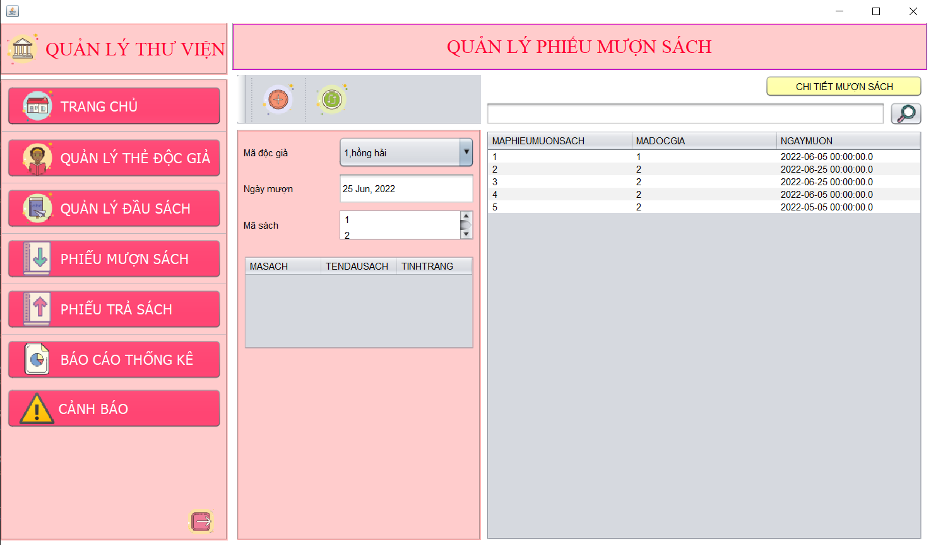 (Nơi đặt màn hình chính) |  |  |  |  |  |  |  | (Màn hình phụ 1) | (Màn hình phụ 2) | (Màn hình phụ 3)

 | Tester nhập |  |  |  |  | Dev nhập
STT | Case Study | Status | Desciprtion | Bug Date | Tester | Fix Date | Dev
1 | Mã độc giả | OK | Được chọn trong combobox load từ db
2 | Ngày mượn | OK | Mặc định là ngày hôm mượn sách, không sửa được
3 | Mã sách | Warning | Mã sách được chọn trong combobox, nhưng chỉ có mã và không hiện tên nên khó cho quản lý có thể chọn được đúng sách trong trường hợp có nhiều mã sách. Đề xuất nên thêm chức năng tìm kiếm theo tên sách hoặc mã sách để dễ dàng thao tác hơn. | 25/06/2022 | Long
4 | Button thêm phiếu mượn sách | Warning | Độc giả không được mượn quá 4 cuốn sách theo quy định của thư viện nhưng khi thông báo lại hiện sai số lượng. | 25/06/2022 | Long
5 |  | Warning | Khi mượn sách, cập nhật trạng thái của sách đã mượn thành đang cho mượn. Tuy nhiên không cập nhật lại số lượng sách sẵn có | 25/06/2022 | Long
6 | Button refresh | OK | Bấm vào sẽ quay trở về giao diện ban đầu khi chưa nhập gì
7 | Ô tìm kiếm | OK | Nhập mã phiếu mượn hoặc nhập mã độc giả sẽ tìm thấy
8 |  | Warning
9 |  | Warning
10 |  | Warning
11 |  | Warning
12 |  | Warning
13 |  | Warning
14 |  | Warning
15 |  | Warning
16 |  | Warning
17 |  | Warning
18 |  | Warning
19 |  | Warning
20 |  | Warning
21 |  | Warning
22 |  | Warning
23 |  | Warning
24 |  | Warning
25 |  | Warning

Màn hình quản lý đầu sách
Usecase | Quản lý đầu sách

Ngày | 25/06/2022

Người Test | Phạm Như Long

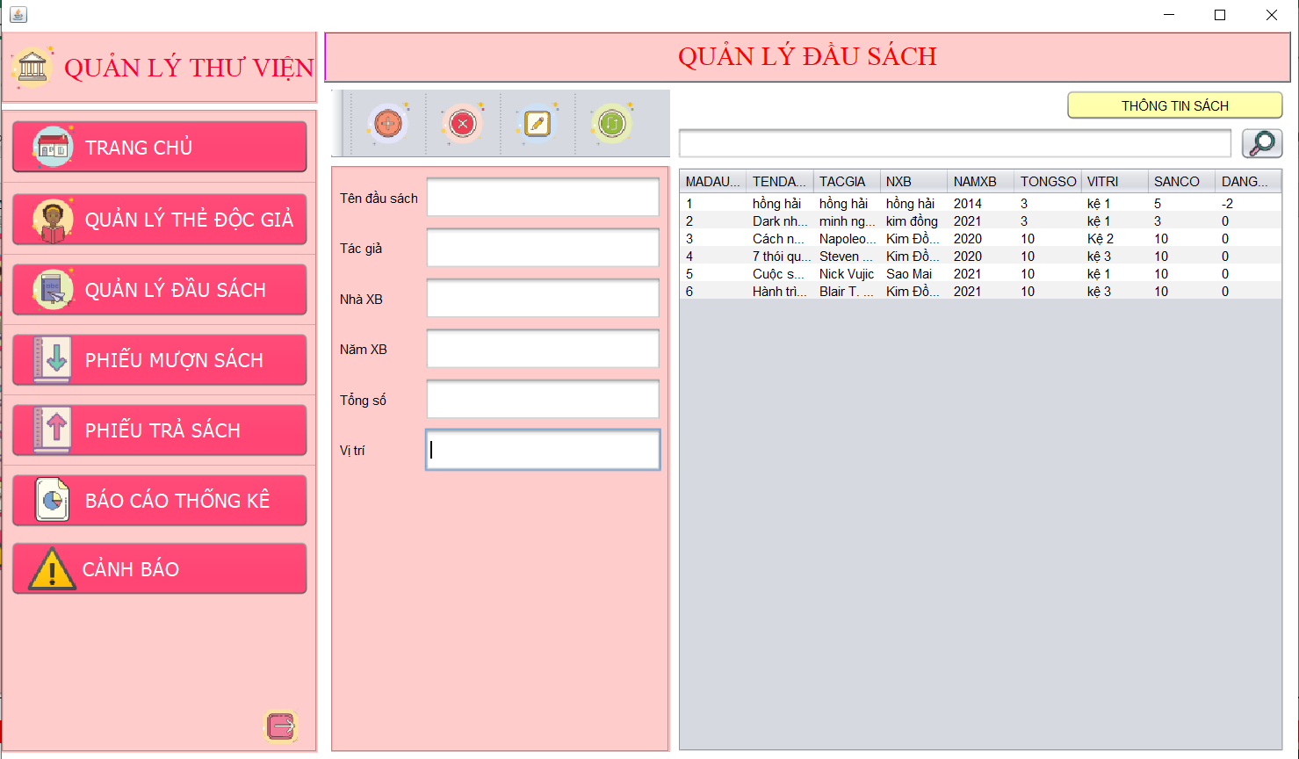 (Nơi đặt màn hình chính) |  |  |  |  |  |  |  | (Màn hình phụ 1) | (Màn hình phụ 2) | (Màn hình phụ 3)

 | Tester nhập |  |  |  |  | Dev nhập
STT | Case Study | Status | Desciprtion | Bug Date | Tester | Fix Date | Dev
1 | Button thêm | OK | Để trống bất cứ ô nào cũng không cho thêm
2 | Button xóa | OK | Chọn đầu sách cần xóa rồi bấm button xóa sẽ có thông báo xóa thành công
3 | Button chỉnh sửa | OK | Chọn đầu sách cần chỉnh sửa rồi chỉnh sửa thông tin sau đó cập nhật. Hệ thống sẽ báo cập nhật thành công.
4 | Button refresh | OK | Bấm vào sẽ quay trở về giao diện ban đầu khi chưa nhập gì
5 | Ô tìm kiếm | OK | Nhập mã đầu sách hoặc chữ đầu tên đầu sách sẽ tìm thấy
6 |  | OK | Nếu không nhập gì mà bấm tìm kiếm hệ thống sẽ hiển thị chưa nhập nội dung
7 | Năm xuất bản | OK | Năm xuất bản phải bé hơn thời gian hiện tại
8 | Tổng số | OK | Tổng số phải lớn hơn hoặc bằng 1
9 | Button thông tin sách | OK | Hiển thị các mã sách, tên sách, mã đầu sách
10 |  | Warning
11 |  | Warning
12 |  | Warning
13 |  | Warning
14 |  | Warning
15 |  | Warning
16 |  | Warning
17 |  | Warning
18 |  | Warning
19 |  | Warning
20 |  | Warning
21 |  | Warning
22 |  | Warning
23 |  | Warning
24 |  | Warning
25 |  | Warning

Màn hình báo cáo
Usecase | Báo cáo

Ngày

Người Test | Phạm Như Long

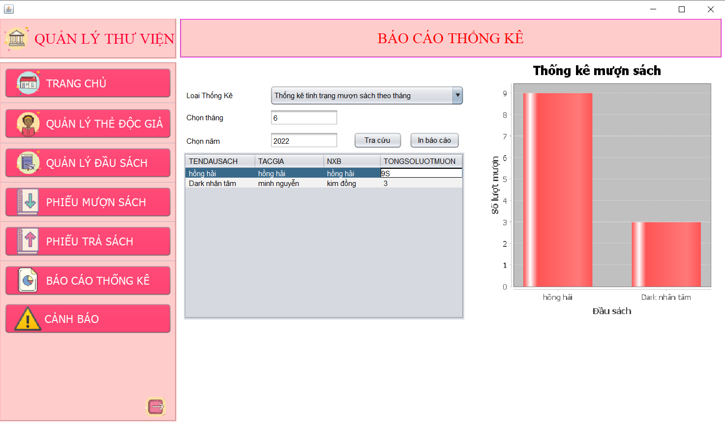 (Nơi đặt màn hình chính) |  |  |  |  |  |  |  | (Màn hình phụ 1) | (Màn hình phụ 2) | (Màn hình phụ 3)

 | Tester nhập |  |  |  |  | Dev nhập
STT | Case Study | Status | Desciprtion | Bug Date | Tester | Fix Date | Dev
1 | Loại thống kê | OK | Được chọn trong combobox các báo cáo thông kê có sẵn
2 | Chọn tháng | Warning | Hiển thị thông tin báo cáo của tháng được chọn, tuy nhiên không cảnh báo nếu chọn tháng >13 hoặc <1 | 25/06/2022 | Long
3 | Chọn năm | Warning | Hiển thị thông tin báo cáo của năm được chọn, tuy nhiên không cảnh báo nếu chọn tháng âm hoặc năm lớn hơn hiện tại | 25/06/2022 | Long
4 | Button tra cứu | OK | Hiển thị thông tin báo cáo theo dạng bảng và biểu đồ
5 | Button in báo cáo | OK | In thông tin báo cáo dưới dạng bảng theo PDF
6 |  | Warning
7 |  | Warning
8 |  | Warning
9 |  | Warning
10 |  | Warning
11 |  | Warning
12 |  | Warning
13 |  | Warning
14 |  | Warning
15 |  | Warning
16 |  | Warning
17 |  | Warning
18 |  | Warning
19 |  | Warning
20 |  | Warning
21 |  | Warning
22 |  | Warning
23 |  | Warning
24 |  | Warning
25 |  | Warning

